亮丽
吊牌订购单
供应商： | 上海汭珩包装科技有限公司 |  |  |  | 下单日期： | 2025-09-29
 |  |  |  |  | 交货日期： | 2025-10-10
订单号 | 款号 |  | 数量/个 | 单价（元/个） | 说明
52609 | 423072 | MS-100/6 | 2400 | 0.18
 |  |  | 2400 | 0.035 | 3.5*3.5cm
 | 423068 | MSE-222/3 PACK 4 | 2400 | 0.055 | 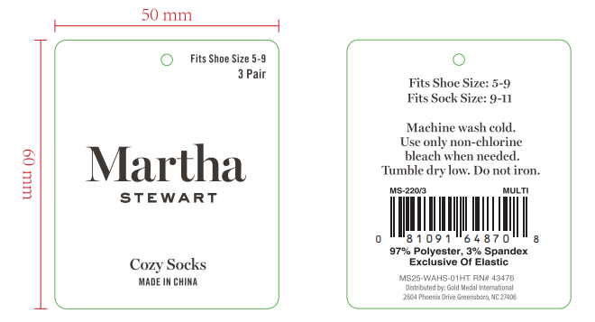
合 计： |  |  | 7200
制单： |  |  |  | 批准：

